MEDICIÓN Y COSTO DE INVENTARIO
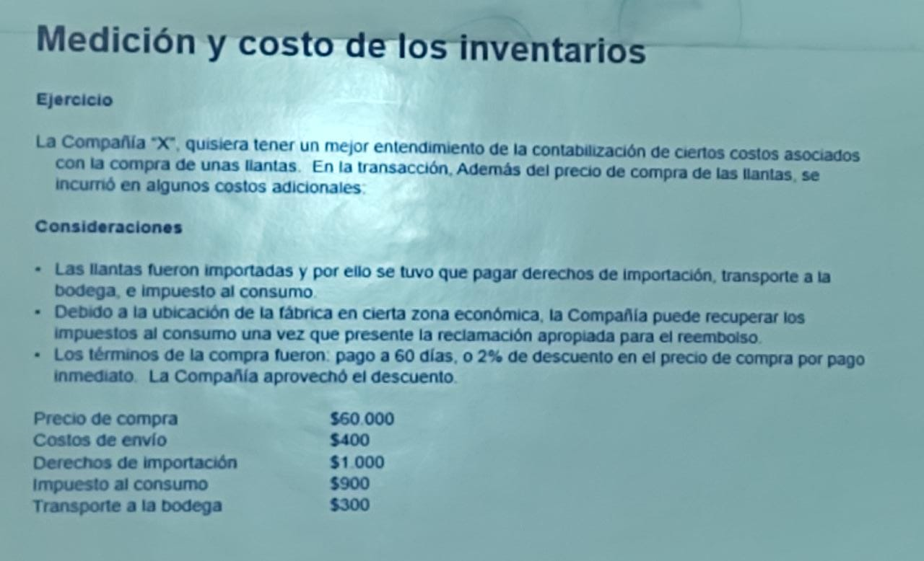
 | Precio de compra | $ 60,000 | $ 1,200
 | Costos de envío | $ 400
 | Derechos de importación | $ 1,000
 | Transporte a la bodega | $ 300
 | Total de costo de inventarios | $ 60,500

El transporte al cliente no se pone en el costo de adquisición y el IVA recuperable tampoco

Cuando el IVA viene incluido lo que tenemos que dividir entre 1.19 y ese resultado lo restamos con el precio total de la compra

 |  | Precio de compra | $ 110,000,000
 |  | Transporte a la bodega | $ 700,000
 |  | Aranceles 3% | $ 3,300,000
 |  | Total costo de inventarios | $ 114,000,000

 | Precio de compra | $ 235,294,118
 | Aranceles | $ 17,000,000
 | Transporte | $ 1,800,000
 | Cargue y desargue | $ 100,000
 | Total costo de investarios | $ 254,194,118

 |  | Precio de compra | $ 50,000,000
 |  | IVA 19% | $ 9,500,000
 |  | Transporte | $ 1,000,000
 |  | Total costo de inventarios | $ 60,500,000

